- 44 -
図-3 大学・短大への進学者（過年度卒業者を含む）の進学地別割合の前年度比較
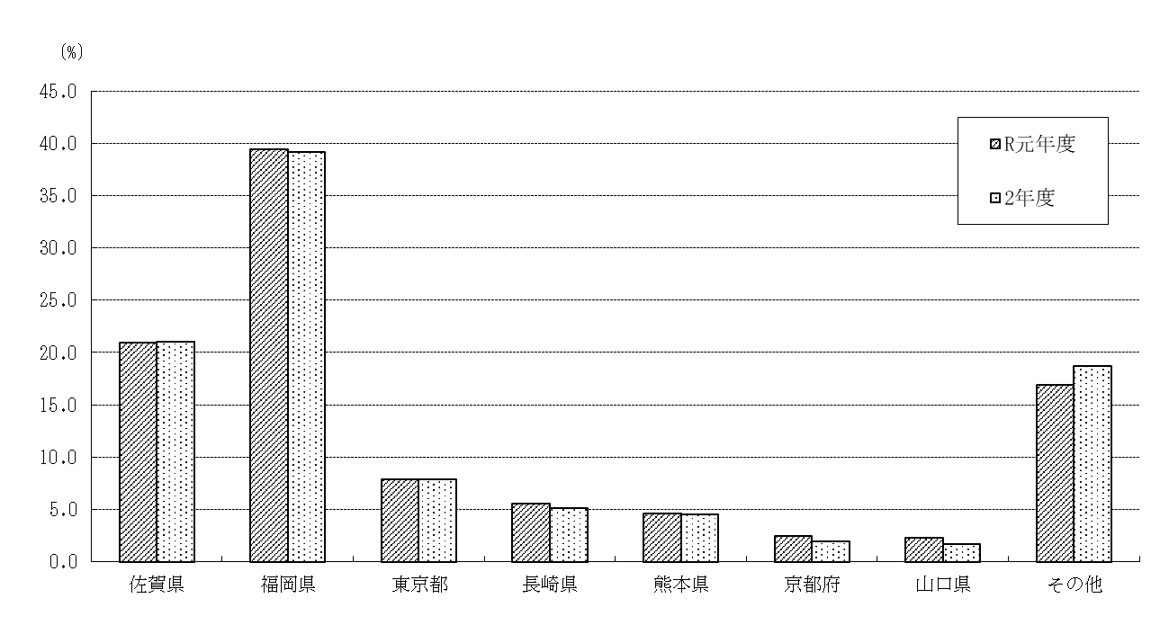

 |  |  |  |  |  |  |  | (単位：％)
 | 佐賀県 | 福岡県 | 東京都 | 長崎県 | 熊本県 | 京都府 | 山口県 | その他
R元年度 | 21.0 | 39.4 | 7.8 | 5.6 | 4.6 | 2.4 | 2.3 | 16.9
2年度 | 21.0 | 39.2 | 7.8 | 5.1 | 4.5 | 2.0 | 1.6 | 18.7

(5) 就職者総数のうち県外へ就職した者は1,026人(男722人、女304人)で、就職者総数に占める割合
は39.3％となり、前年度(43.1％)より3.8ポイント減少している。
・ 就職者総数を職業別にみると、最も多いのは「生産工程従事者」1,091人(41.7％)、次いで「サ
ービス職業従事者」347人(13.3％)、「事務従事者」321人（12.3％）、「専門的・技術的職業
従事者」199人（7.6％）、「建設・採掘従事者」 189人(7.2％)、「販売従事者」、「保安職業
従事者」共に129人(4.9％)の順となっている。
・ 就職者総数を産業別にみると、最も多いのは「製造業」1,153人(44.1％)、次いで「建設業」
290人(11.1％)、「卸売業、小売業」223人(8.5％)、「医療、福祉」158人(6.0％)、
「公務 (他に分類されるものを除く)」146人(5.6％)の順となっている。

表-59 高等学校卒業者の県内・県外別就職者 (進学しながら就職した者を含む)の推移
 |  |  |  |  |  |  |  | (単位：人･％)
年度 | 就職者総数 |  | 県内就職者 |  | 県外就職者 |  | 県内就職率 |  | 県外就職率
H22 | 2,627 |  | 1,590 |  | 1,037 |  | 60.5 |  | 39.5
23 | 2,758 |  | 1,698 |  | 1,060 |  | 61.6 |  | 38.4
24 | 2,616 |  | 1,575 |  | 1,041 |  | 60.2 |  | 39.8
25 | 2,639 |  | 1,536 |  | 1,103 |  | 58.2 |  | 41.8
26 | 2,664 |  | 1,564 |  | 1,100 |  | 58.7 |  | 41.3
27 | 2,638 |  | 1,564 |  | 1,074 |  | 59.3 |  | 40.7
28 | 2,638 |  | 1,471 |  | 1,167 |  | 55.8 |  | 44.2
29 | 2,655 |  | 1,566 |  | 1,089 |  | 59.0 |  | 41.0
30 | 2,608 |  | 1,524 |  | 1,084 |  | 58.4 |  | 41.6
R元 | 2,594 |  | 1,475 |  | 1,119 |  | 56.9 |  | 43.1
2 | 2,614 |  | 1,588 |  | 1,026 |  | 60.7 |  | 39.3

- 48 -
(8) 県外就職者のうち、最も多いのは福岡県の448人(就職者総数の17.1％)、次いで東京都122人
(同4.7％)、愛知県105人(同4.0％)、長崎県54人(同2.1％)の順となっている。

表-64 高等学校卒業者の主な県外就職地別就職者数(進学しながら就職した者を含む)の推移
 |  |  |  |  |  |  |  |  |  |  |  | (単位：人)
年度 | 県外 | 福岡 | 東京 | 愛知 | 長崎 | 大阪 | 広島 | 神奈川 | 兵庫 | 埼玉 | 岡山 | その他
 | 就職者数
H22 | 1,037 | 302 | 109 | 153 | 166 | 73 | 44 | 39 | 16 | 12 | 5 | 118
23 | 1,060 | 324 | 140 | 193 | 74 | 88 | 62 | 39 | 14 | 11 | 8 | 107
24 | 1,041 | 299 | 112 | 212 | 72 | 94 | 57 | 35 | 14 | 13 | 10 | 123
25 | 1,103 | 359 | 128 | 200 | 70 | 96 | 38 | 39 | 18 | 6 | 5 | 144
26 | 1,100 | 380 | 169 | 175 | 61 | 82 | 48 | 44 | 17 | 8 | 4 | 112
27 | 1,074 | 380 | 143 | 173 | 51 | 73 | 67 | 41 | 15 | 12 | 9 | 110
28 | 1,167 | 350 | 170 | 206 | 78 | 84 | 58 | 54 | 22 | 21 | 16 | 108
29 | 1,089 | 382 | 163 | 168 | 68 | 58 | 43 | 40 | 25 | 11 | 16 | 115
30 | 1,084 | 371 | 159 | 164 | 65 | 56 | 55 | 44 | 19 | 15 | 13 | 123
R元 | 1,119 | 420 | 154 | 141 | 62 | 74 | 57 | 55 | 17 | 19 | 15 | 105
2 | 1,026 | 448 | 122 | 105 | 54 | 52 | 52 | 43 | 16 | 12 | 11 | 111

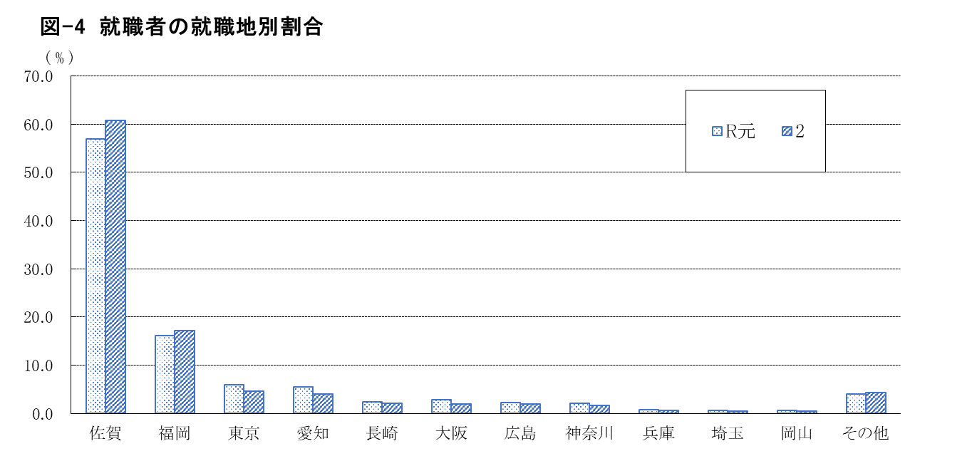

 |  |  |  |  |  |  |  |  |  |  |  | (単位：％)
 | 佐賀 | 福岡 | 東京 | 愛知 | 長崎 | 大阪 | 広島 | 神奈川 | 兵庫 | 埼玉 | 岡山 | その他
R元 | 56.9 | 16.2 | 5.9 | 5.4 | 2.4 | 2.9 | 2.2 | 2.1 | 0.7 | 0.7 | 0.6 | 4.0
2 | 60.7 | 17.1 | 4.7 | 4.0 | 2.1 | 2.0 | 2.0 | 1.6 | 0.6 | 0.5 | 0.4 | 4.2

